設計
プロジェクト名
AI Document Manager

Release v0.1.0（Sprint0：基本設計）
ステータス：🟢 設計フェーズ

1. プロジェクト概要
プロジェクト名
AI Document Manager

バージョン
Ver1.0

目的
ローカルLLM（Gemma）を利用して、文書を管理・検索・要約・分類するデスクトップ向けWebアプリケーションを構築する。
最終的には、以下のようなことができるようにします。
・PDFを読み込む
・Wordを読み込む
・Excelを読み込む
・AIが要約
・AIが分類
・AIがタグ付け
・SQLiteへ登録
・検索
・ファイル整理

2. 開発ポリシー
このプロジェクトでは、以下の原則を採用します。
✔ 保守しやすい設計
画面とAI処理を分離します。
Streamlit
↓
Service
↓
AI Client
↓
Ollama

✔ AIモデルを簡単に変更可能
Gemmaだけに依存しません。
将来
・Gemma
・Qwen
・Llama
・OpenAI
へ切り替え可能な設計にします。

✔ 小さく作って育てる
毎Sprintで動くものを完成させます。

3. 技術スタック
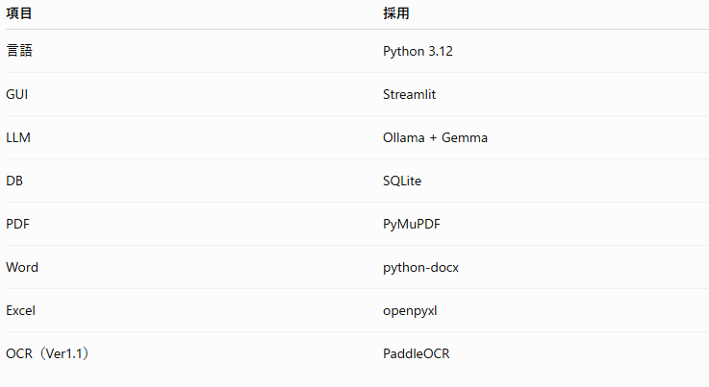

4. ディレクトリ構成
これを最後まで変更しません。
AIFileManager/
│
├── app.py
├── config.py
├── requirements.txt
├── README.md
├── .gitignore
│
├── ai/
│ ├── __init__.py
│ ├── client.py
│ └── prompts.py
│
├── services/
│ ├── __init__.py
│ ├── ai_service.py
│ ├── summary_service.py
│ ├── classify_service.py
│ ├── search_service.py
│ └── file_service.py
│
├── document/
│ ├── __init__.py
│ ├── reader.py
│ ├── pdf_reader.py
│ ├── word_reader.py
│ ├── excel_reader.py
│ └── image_reader.py
│
├── database/
│ ├── __init__.py
│ └── sqlite_manager.py
│
├── models/
│ ├── __init__.py
│ └── document_info.py
│
├── utils/
│ ├── __init__.py
│ ├── logger.py
│ └── file_util.py
│
├── docs/
│
├── tests/
│
├── uploads/
├── output/
└── logs/

5. アーキテクチャ
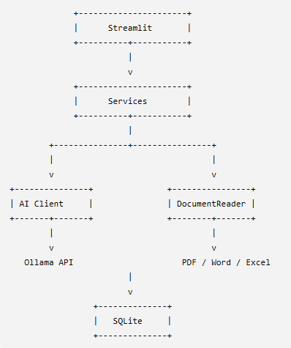

この構成なら、UI・AI・文書解析・DBを独立して改善できます。

6. クラス設計（Ver1.0）
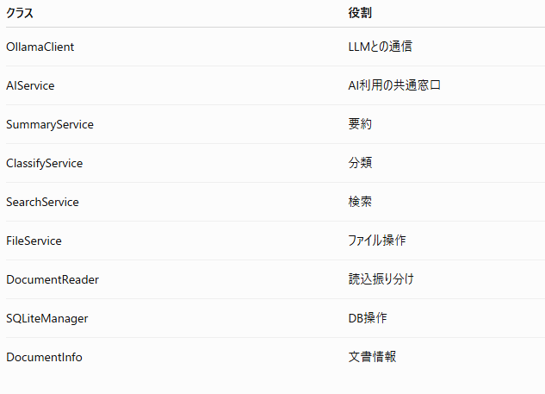

7. 画面構成
Ver1.0では3画面です。
ホーム
・AIチャット
・ファイルアップロード

検索
・文書一覧
・キーワード検索

設定
・モデル
・保存先
・ログ

8. データモデル
DocumentInfo
保持する項目
id
file_name
file_path
file_type
summary
category
tags
created_at
updated_at
SQLiteではこの構造を基本にします。

9. 開発ルール
・型ヒントを必須にする
・クラスは単一責務
・設定値は config.py に集約
・画面には業務ロジックを書かない
・ログは logger を経由する
・pathlib.Path を使い、OS依存のパス操作を避ける
・例外は握りつぶさず、ログに残したうえでユーザー向けメッセージを返す
・DocstringはGoogle Styleに統一する。

10. Sprint1で実装する内容
Sprint1ではAIチャット基盤だけを完成させます。
実装する機能は以下の3つです。
・Streamlit画面
・Gemmaとのチャット
・ログ出力
それ以外は実装しません。

Release v0.1.0 成果物
docs/
01_要件定義.md
02_基本設計.md
03_フォルダ構成.md
04_画面設計.md
05_クラス設計.md
06_データ設計.md
07_開発ルール.md
※ 現時点では設計内容をこのリリースで確定しました。実際のファイルはSprintの進行に合わせて順次作成していきます。

Service層はUIフレームワーク（Streamlitなど）に依存しない。Service層はPython標準型（str、bytes、Path、dict、独自Modelなど）のみを受け渡しする。

Release v0.2.0-P1
Release v0.2.0-P1
「プロジェクト基盤構築」

Package1 ゴール
このPackage終了時
AIFileManager
というプロジェクトが作成され、
streamlit run app.py
を実行すると
AI Document Manager
という画面が表示されます。
まだAIは動きません。
今回はプロジェクトを正しく開始することだけが目的です。

作業①
プロジェクト作成
Windows
C:\
配下へ
AIFileManager
作成。
VSCodeで
AIFileManager
を開きます。

作業②
Python仮想環境
python -m venv .venv
有効化
.venv\Scripts\activate
成功すると
(.venv)
になります。

作業③
requirements.txt
streamlit==1.48.0
requests==2.32.5
※ バージョンは将来の再現性を考えて固定します。

インストール
pip install -r requirements.txt

作業④
.gitignore
# Python
__pycache__/
*.py[cod]
*.pyo

# Virtual Environment
.venv/

# IDE
.vscode/

# Logs
logs/
*.log

# Runtime Data
uploads/
output/

# OS
.DS_Store
Thumbs.db

作業⑤
config.py
" AI Document Manager 共通設定 "

from pathlib import Path

# ----------------------------------------------------------------------
# Application
# ----------------------------------------------------------------------

APP_NAME = "AI Document Manager"

APP_VERSION = "0.2.0"

# ----------------------------------------------------------------------
# Ollama
# ----------------------------------------------------------------------

OLLAMA_URL = "http://localhost:11434/api/generate"

MODEL_NAME = "gemma3:4b"

# ----------------------------------------------------------------------
# Directory
# ----------------------------------------------------------------------

BASE_DIR = Path(__file__).parent

UPLOAD_DIR = BASE_DIR / "uploads"

OUTPUT_DIR = BASE_DIR / "output"

LOG_DIR = BASE_DIR / "logs"

作業⑥
app.py
今回はまだAIは作りません。
画面だけです。
import streamlit as st

from config import APP_NAME
from config import APP_VERSION

st.set_page_config(
page_title=APP_NAME,
page_icon="📄",
layout="wide"
)

st.title(APP_NAME)

st.caption(f"Version {APP_VERSION}")

st.divider()

st.success("Sprint1 Package1 完了")

st.info("次のPackageでAI接続を実装します。")

作業⑦
README.md
# AI Document Manager

## 概要

ローカルLLMを利用した文書管理システム

## 開発環境

Python 3.12

Streamlit

Ollama

Gemma3

## 起動

streamlit run app.py

作業⑧
Git初期化
git init
git add .
git commit -m "chore: initialize AI Document Manager project"

動作確認
仮想環境を有効化した状態で、
streamlit run app.py
を実行してください。
ブラウザで以下のような画面が表示されれば成功です。
📄 AI Document Manager

Version 0.2.0

----------------------------

✅ Sprint1 Package1 完了

ℹ 次のPackageでAI接続を実装します。

Package1 完了条件
以下のチェックがすべてOKなら完了です。
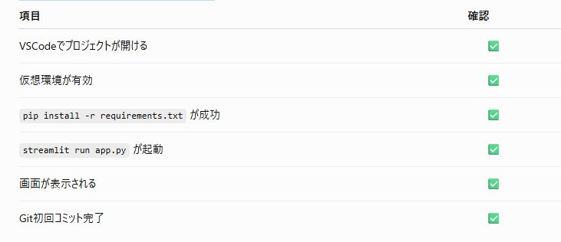

Release Note v0.2.0-P1
新規
・プロジェクト作成
・フォルダ構成確定
・Streamlit導入
・設定ファイル追加
・Git管理開始
未実装
・AI接続
・ログ
・文書読込
・SQLite
・検索

Release v0.2.0-P2
Release v0.2.0-P2
Sprint1 Package2
「AI通信基盤」

今回のゴール
Package2では
Streamlit
↓
AIService
↓
OllamaClient
↓
Gemma
まで完成させます。
まだチャット画面は作りません。
今回はPythonからGemmaへ質問できるだけを完成させます。

処理の流れ
app.py
↓
AIService
↓
OllamaClient
↓
Ollama API
↓
Gemma
↓
回答

作業①
ai/client.py
" Ollamaとの通信クラス "

from __future__ import annotations

import requests

from config import MODEL_NAME
from config import OLLAMA_URL

class OllamaClient:
"""
Ollama API Client
"""

def __init__(self) -> None:

self.url = OLLAMA_URL
self.model = MODEL_NAME

def generate(self, prompt: str) -> str:

payload = {
"model": self.model,
"prompt": prompt,
"stream": False,
}

response = requests.post(
self.url,
json=payload,
timeout=300,
)

response.raise_for_status()

body = response.json()

return body["response"]

作業②
ai/prompts.py
" AIへ送るプロンプト管理 "

SYSTEM_PROMPT = """
あなたは優秀な文書管理アシスタントです。

回答は日本語で行ってください。
" CHAT_PROMPT = "
{question}
"

作業③
utils/logger.py
" 共通ロガー "

import logging

from config import LOG_DIR

LOG_DIR.mkdir(exist_ok=True)

logger = logging.getLogger("AIFileManager")

logger.setLevel(logging.INFO)

handler = logging.FileHandler(
LOG_DIR / "application.log",
encoding="utf-8",
)

formatter = logging.Formatter(
"%(asctime)s %(levelname)s %(message)s"
)

handler.setFormatter(formatter)

logger.addHandler(handler)

作業④
services/ai_service.py
" AIサービス "

from ai.client import OllamaClient
from ai.prompts import CHAT_PROMPT
from ai.prompts import SYSTEM_PROMPT

from utils.logger import logger

class AIService:

def __init__(self):

self.client = OllamaClient()

def ask(self, question: str) -> str:

prompt = SYSTEM_PROMPT + "\n\n"

prompt += CHAT_PROMPT.format(
question=question
)

logger.info("Send Prompt")

answer = self.client.generate(prompt)

logger.info("Receive Answer")

return answer

作業⑤
app.py変更
今回は画面ではなく動作確認だけ追加します。
from services.ai_service import AIService
追加。
その後
service = AIService()

if st.button("AI接続テスト"):

answer = service.ask("こんにちは")

st.success(answer)
追加。

完成版 app.py
import streamlit as st

from config import APP_NAME
from config import APP_VERSION

from services.ai_service import AIService

st.set_page_config(
page_title=APP_NAME,
page_icon="📄",
layout="wide"
)

st.title(APP_NAME)

st.caption(f"Version {APP_VERSION}")

st.divider()

st.success("Sprint1 Package2")

service = AIService()

if st.button("AI接続テスト"):

answer = service.ask("こんにちは")

st.success(answer)

動作確認①
まず
ollama list
実行。
gemma3:4b
があること。

動作確認②
streamlit run app.py

動作確認③
ボタン
AI接続テスト
押す。
↓
Gemma
↓
例えば
こんにちは！

今日はどのようなお手伝いをしましょうか？
成功。

動作確認④
logs
フォルダ。
application.log
生成される。
中身
INFO Send Prompt
INFO Receive Answer
成功。

Package2 完了条件


Release Note
新規
・Ollama Client
・AI Service
・Prompt管理
・Logger

